Gráfico
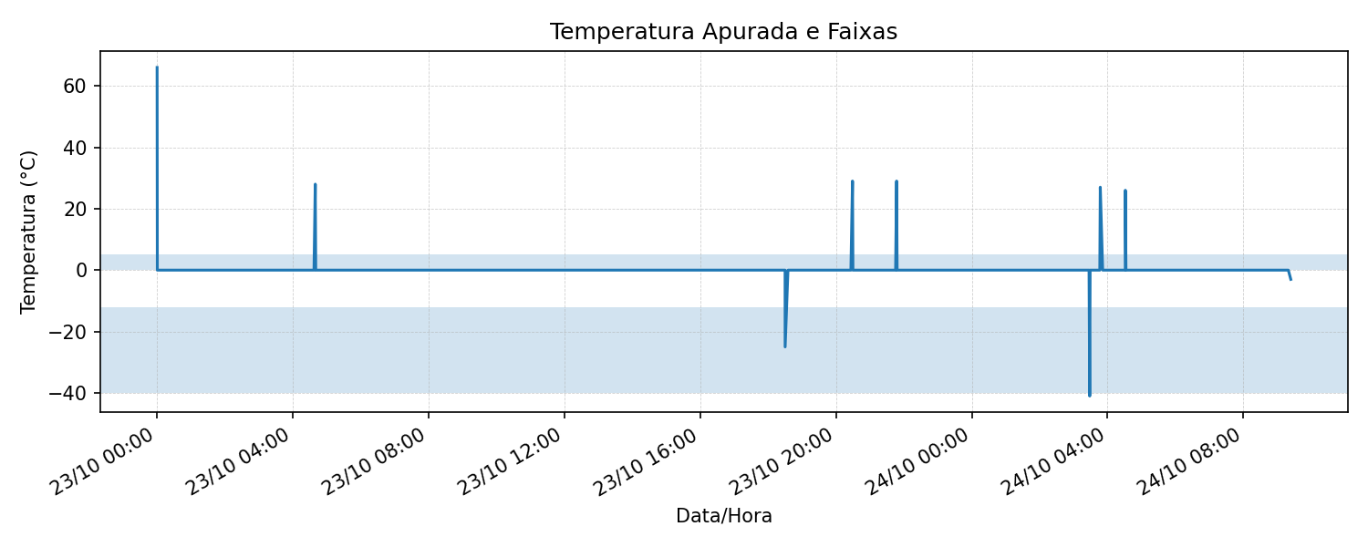

Faixas destacadas:
≤ -12 °C (região azulada)
0 a 5 °C (região azulada)

